Investigación clínica
 | Imagen | Audio
1 |  | ¡Hola! Mi nombre es Luisa. Soy la facilitadora de capacitación en las empresas del Grupo Unidad de Investigación en Salud, conocido también como UIS. Este programa educativo contiene información relacionada al Sitio Clínico. Está integrado por una introducción y cinco módulos que describen cada proceso que se realiza para su operación. Es recomendable que todas las personas interesadas conozcan primero la introducción, antes detrabajar cualquier proceso.

2 | 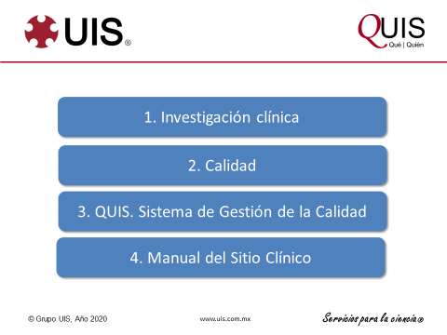 | La agenda para este curso incluye una somera revisión de temas que debemos conocer, para poner en contexto todos los contenidos. Comenzaremos por hablar sobre la investigación clínica, luego, sobre la calidad, para enseguida, mostrar el Sistema de Gestión Total de la Calidad de UIS. Por último, describiremos el Manual del Sitio Clínico.

3 | 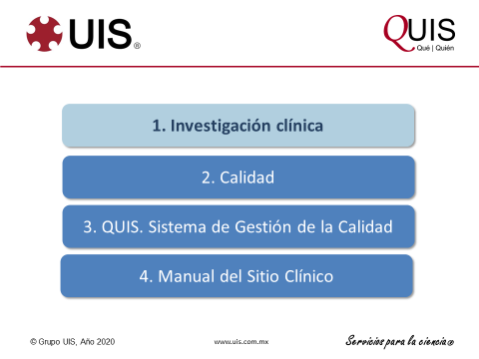 | Investigación clínica.

4 |  | Para hablar sobre investigación clínica, debemos establecer varias definiciones

5 | 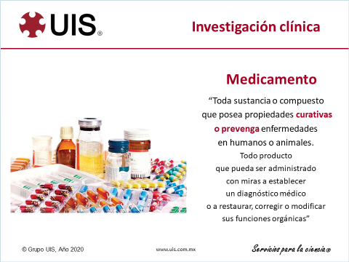 | Un medicamento se define como toda sustancia o compuesto que tenga propiedades curativas o preventivas en seres humanos o en animales. O bien, que pueda ser administrada para hacer un diagnóstico o restaurar las funciones orgánicas.

6 | 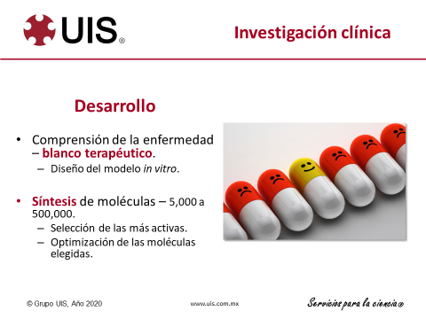 | El desarrollo de un medicamento es un proceso de varios años. Para los científicos, el reto inicia por comprender bien los mecanismos de la enfermedad. A partir de eso, pueden definir los blancos terapéuticos posibles. También se puede estudiar el modelo de la enfermedad in vitro. Se estima que la industria farmacéutica debe sintetizar entre cinco y quinientas mil moléculas, para seleccionar entre ellas las más activas. Luego, las moléculas elegidas pueden ser optimizadas para su uso.

7 | 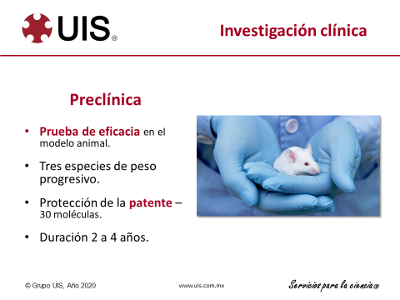 | Después de la etapa in vitro, vine la fase preclínica o de pruebas en animales. Durante esta, cada molécula debe analizarse en animales, utilizando al menos tres especies diferentes, de pesos progresivos. Al final de estas pruebas, se solicita la protección de patente para unas treinta moléculas. La fase preclínica tiene una duración de dos a cuatro años.

8 | 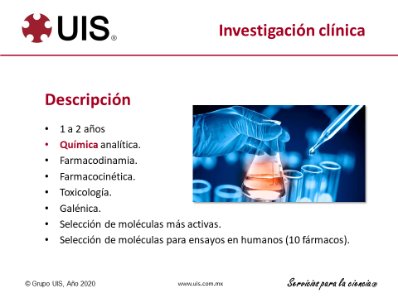 | Los estudios para describir las moléculas protegidas se corren en forma paralela y tienen una duración de uno a dos años. Incluyen química analítica, farmacodinamia, farmacocinética, toxicología y galénica. Al terminar todas estas pruebas, se pueden seleccionar las moléculas más activas. Se estima que en este proceso, unos diez fármacos serán elegidos para probarse en seres humanos. De entre ellos, resultará seleccionado el mejor.

9 | 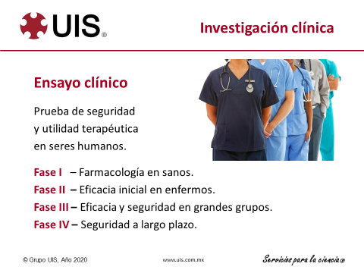 | Cada una de las pruebas de un fármaco en seres humanos, es un ensayo clínico. Los ensayos analizan la seguridad y la utilidad terapéutica de los fármacos. Los ensayos se realizan en cuatro fases subsecuentes. La fase uno se realiza en personas sanas y está orientada a verificar la seguridad. La fase dos permite las mediciones iniciales de eficacia, por eso se realiza en personas enfermas. La fase tres confirma las mediciones de eficacia y seguridad, pero en grandes grupos de personas enfermas. Las pruebas de la fase 4 se realizan cuando el producto se encuentra ya en el mercado. Buscan analizar la seguridad por el uso a largo plazo del medicamento. Los ensayos clínicos son la razón de ser de un Sitio Clínico. Y la exigencia de representatividad multi racial en todos los estudios, es la razón por la cual existen Sitios Clínicos en muchos países, aunque estos no cuenten con industria farmacéutica de innovación, como es el caso de México.

10 | 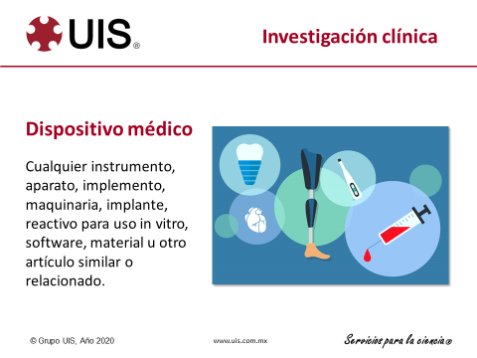 | El desarrollo de un dispositivo médico también requiere pruebas de seguridad y eficacia. Por definición, un dispositivo es cualquier instrumento, aparato, implemento, maquinaria, implante, reactivo, software, material, u otro artículo similar o relacionado. Como se puede apreciar, uno de los principales retos de la regulación en biotecnología, es establecer definiciones lo suficientemente amplias como para incorporar en forma oportuna todos los nuevos desarrollos.

11 | 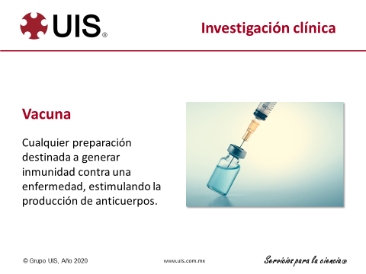 | Finalmente, se conoce como vacuna a cualquier preparación destinada a generar inmundad mediante la producción de anticuerpos. La prueba de vacunas requiere los mismos estudios que se realizan para probar los medicamentos, orientados también a establecer la seguridad y eficacia.

12 | 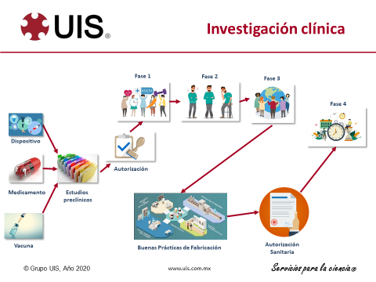 | En este esquema podemos apreciar que todo medicamento, dispositivo o vacuna, debe tener los resultados de los estudios preclínicos, antes de solicitar la autorización de los ensayos clínicos. Toda investigación clínica debe estar previamente autorizada a nivel federal. Además, las autoridades deben conocer los resultados de cada etapa de estudio, antes de permitir el inicio de la siguiente fase. Cuando terminan los estudios de fase tres y están definidas la eficacia y la seguridad del producto, las autoridades verifican el proceso de fabricación, antes de emitir un permiso sanitario de venta. Recordemos que los estudios de fase cuatro van a continuar realizandose a lo lrgo de varios años, después de la entrada al mercado.

13 | 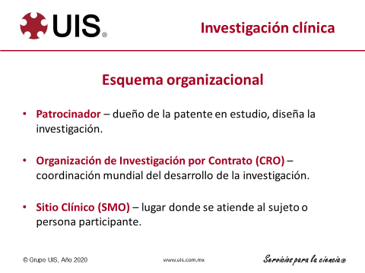 | Ahora sí, podemos identificar a las diferentes organizaciones que participan en la investigación clínica. El patrocinador es una empresa de la industria farmacéutica, propietaria de la patente de la molécula en estudio. Las Organizaciones de Investigación por Contrato, conocidas por las siglas C. R. O., son empresas que ofrecen todos los servicios necesarios para que la investigación suceda. El Sitio Clínico, es el lugar donde se atiende al sujeto o persona participante.

14 | 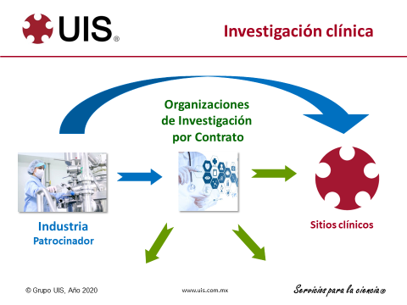 | Como muestra este esquema, en ocasiones la empresa farmacéutica desarrolla toda la investigación haciendo contacto directo con los sitios clínicos. Otras veces, utiliza los servicios de una o varias Organizaciones de Investigación por contrato.

15 | 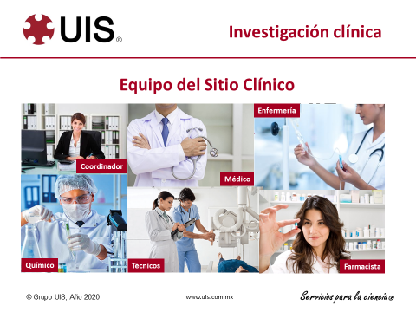 | Para cada investigación, debe integrarse un equipo de trabajo. Este incluye uno o varios médicos, al menos un Coordinador de estudios y un químico. En ocasiones, se requieren sercicios de técnicos, personal de enfermería y farmacistas.

16 | 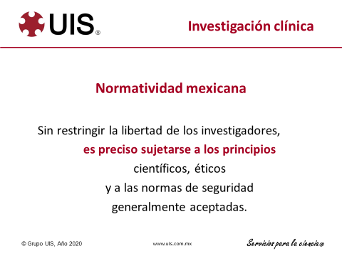 | ¿Y qué dice la ley en relación a este tema? En México establece, que sin restringir su libertad, cuando realicen estudios en seres humanos, los investigadores deberán sujetarse a principios científicos, éticos y de seguridad.

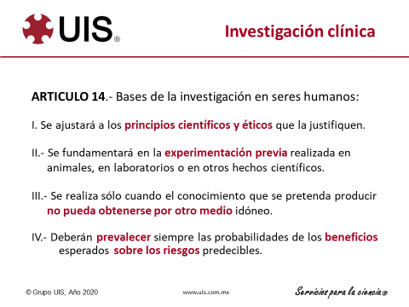 17 |  | El artículo 14 de la Ley General de Salud define las bases para la investigación en seres humanos, la cual debe estar justificada por principios científicos y éticos, y fundamentada en experimentos previos, realizados en laboratorio y animales. Ojo, los estudios en personas solamente pueden realizarse cuando no hay otra forma de obtener la información necesaria. Además, las probabilidades de beneficio deben ser siempre mayores que los riesgos.

18 | 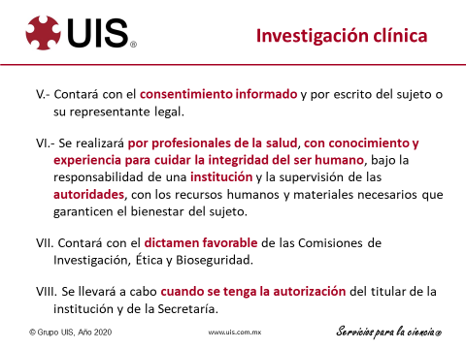 | El artículo 14 también define la obligatoriedad del consentimiento informado escrito. Además, establece que los investigadores deben ser profesionales con conocimientos y experiencia, que realicen investigación bajo la responsabilidad de una institución y sean supervisados por las autoridades. Aclara que deberán contar con todos los recursos necesarios para garantizar la seguridad de los sujetos y que deberán tener un dictamen favorable de las comisiones de Ética, Investigación y Bioseguridad. Ojo, un estudio en seres humanos no puede iniciar hasta que tenga el permiso escrito de la Dirección de la Institución y de la Secretaría de Salud.

19 | 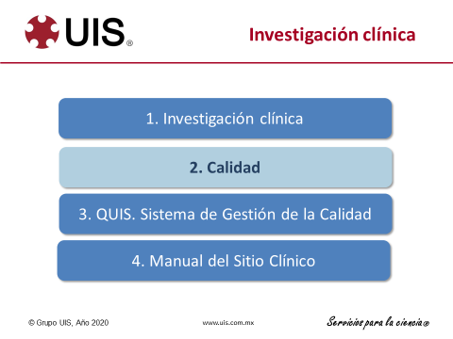 | Calidad

